Période transitoire OF
 |  | 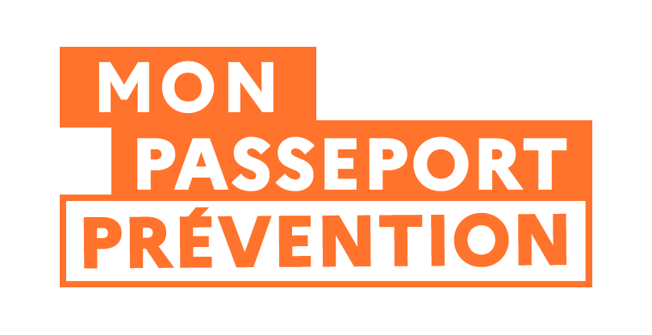
SIMULATEUR DE DELAI DE DECLARATION DES FORMATIONS SANTE ET SECURITE AU TRAVAIL EN PERIODE TRANSITOIRE (du 01 septembre 2025 au 31 décembre 2026) POUR LES ORGANISMES DE FORMATION

Date de mise à jour : 18-02-2026
La période transitoire est actuellement fixée par le décret n° 2025-748 du 1er août 2025. Elle est en cours de révision pour être prolongée jusqu'au 31 décembre 2026. Ce tableur tient compte des modifications à venir.

Date de fin de la formation / Date de début de validité du justificatif de réussite | Trimestre de référence de la formation | Date limite de déclaration (période transitoire)

Veuillez renseigner une date de fin de formation

